itemcf
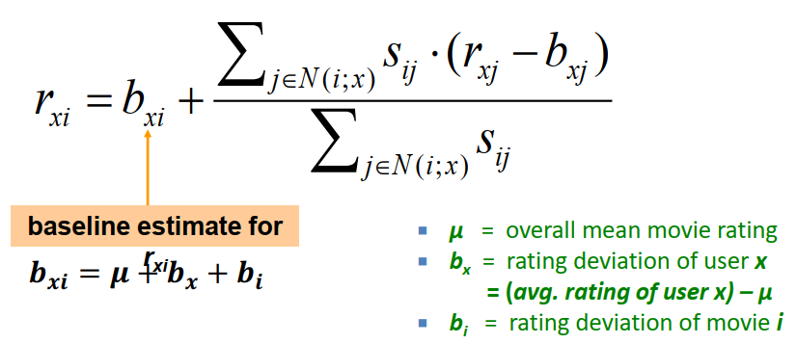
 | 1 | 2 | 3 | 4 | 5 | 6 | 7 | 8 | 9 | 10 | 11 | 12 | avarage | diviation
1 | 1 |  | 3 |  | ? | 5 |  |  | 5 |  | 4 |  | 3.6 | 1.6733200531
2 |  |  | 5 | 4 |  |  | 4 |  |  | 2 | 1 | 3 | 3.1666666667 | 1.4719601444
3 | 2 | 4 |  | 1 | 2 |  | 3 |  | 4 | 3 | 5 |  | 3 | 1.3093073414
4 |  | 2 | 4 |  | 5 |  |  | 4 |  |  | 2 |  | 3.4 | 1.3416407865
5 |  |  | 4 | 3 | 4 | 2 |  |  |  |  | 2 | 5 | 3.3333333333 | 1.2110601416
6 | 1 |  | 3 |  | 3 |  |  | 2 |  |  | 4 |  | 2.6 | 1.1401754251
 |  |  |  |  | 3.5
 |  |  |  |  | 1.2909944487

 | 1 | 2 | 3 | 4 | 5 | 6 | 7 | 8 | 9 | 10 | 11 | 12 | avarage | distance
1 | -2.6 |  | -0.6 |  | ？ | 1.4 |  |  | 1.4 |  | 0.4 | 0 | -7.4014868308E-17 | 3.35
2 |  |  | 1.8333333333 | 0.83333333333 |  |  | 0.83333333333 |  |  | -1.1666666667 | -2.1666666667 | -0.16666666667 | 1.4802973662E-16 | 3.29
3 | -1 | 1 |  | -2 | -1 |  | 0 |  | 1 | 0 | 2 |  | 0 | 3.46
4 |  | -1.4 | 0.6 |  | 1.6 |  |  | 0.6 |  |  | -1.4 |  | 0 | 2.68
5 |  |  | 0.66666666667 | -0.33333333333 | 0.66666666667 | -1.3333333333 |  |  |  |  | -1.3333333333 | 1.6666666667 | 0 | 2.71
6 | -1.6 |  | 0.4 |  | 0.4 |  |  | -0.6 |  |  | 1.4 |  | 0 | 2.28

 | sim(1,2) | sim(1,3) | sim(1,4) | sim(1,5) | sim(1,6)
 | -0.18 | 0.41 | -0.10 | -0.31 | 0.59

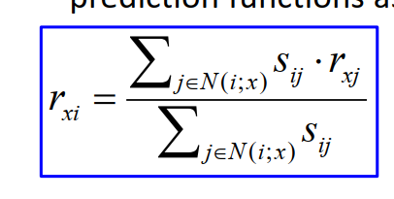
neighborhood is 2，so we choose 3,6 to calculate the score
 | 相似度*rating的加和/相似度的加和
 | r(1,5)
 | 2.59

add baseline
r（5,1） | b(5,1)
 | 3.6
 | 1.2909944487
 | 1.6733200531
 |  | r(1,5)
b(5,1) | 6.5643145018 | 2.5864068669
 | 9.1507213687

